상품제안서
루첸 스테인리스 원터치텀블러450ml | 상품코드: S27612

 |  |  |  |  |  |  | 02-713-8555 | www.synergygift.co.kr
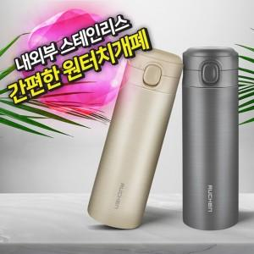

【상세/제작정보】

【인쇄/포장옵션】 | 레이저 / 포장지포장

【공급단가】 | 수량 | 50~ | 100~ | 300~ | 1,000~ | 5,000~
*VAT별도 | 그레이 | 6,320원 | 6,020원 | 5,730원 | 5,580원 | 5,480원
 | 아이보리 | 6,320원 | 6,020원 | 5,730원 | 5,580원 | 5,480원

【상품 URL】 | https://www.synergygift.co.kr:443/src/goods_detail.php?gdno=27612

